EERR
TC | 810.07 | 2024-01-03
Imp Pais | 17.50% | 7,5%+10% |  |  |  |  | Precio USD/litro |  | Variación de precios [%] | Mark Up |  |  | Venta [USD/mes] |  | Incidencia
Situación | Denominación comercial | Costo Rep [USD/lt] | Imp Pais | Cantidad Mensual[Lts] | Flete [USD/litro] | CR global [USD/lt] | Feb-23 | Jan-24 |  | Feb-23 | Jan-24 | Costo total USD] | Feb-23 | Jan-24
RFI | IC5400 | 1.14 | 0.20 | 27,380.00 | 0.07 | 1.41 | 3.13 | 2.54 | -19% | 2.22 | 1.80 | 38,616 | 85,699 | 69,509 | 14%
 | BXC3234 | 3.72 | 0.65 | 26,800.00 | 0.07 | 4.44 | 7.01 | 6.93 | -1% | 1.58 | 1.56 | 119,042 | 187,868 | 185,706 | 38%
 | DPA7367S | 4.12 | 0.72 | 2,300.00 | 0.07 | 4.91 | 7.16 | 7.66 | 7% | 1.46 | 1.56 | 11,297 | 16,468 | 17,624 | 4%
 | IC108 | 2.59 | 0.45 | 6,200.00 | 0.07 | 3.11 | 4.95 | 4.86 | -2% | 1.59 | 1.56 | 19,308 | 30,690 | 30,120 | 6%
 | ESB1090 | 2.55 | 0.45 | 1,550.00 | 0.07 | 3.07 | 4.12 | 4.78 | 16% | 1.34 | 1.56 | 4,754 | 6,386 | 7,416 | 2%
 | ABC15 | 1.71 | 0.30 | 4,300.00 | 0.07 | 2.08 | 3.67 | 3.24 | -12% | 1.76 | 1.56 | 8,945 | 15,781 | 13,953 | 3%
 | BHI30 | 1.97 | 0.34 | 5,000.00 | 0.07 | 2.39 | 2.84 | 3.72 | 31% | 1.19 | 1.56 | 11,928 | 14,200 | 18,608 | 4%
 | BX989 | 2.03 | 0.36 | 13,700.00 | 0.07 | 2.46 | 6.55 | 4.91 | -25% | 2.67 | 2.00 | 33,649 | 89,735 | 67,298 | 14%
 | BX936 | 1.73 | 0.30 | 5,100.00 | 0.07 | 2.10 | 8.68 | 5.26 | -39% | 4.13 | 2.50 | 10,728 | 44,268 | 26,821 | 5%
 | CY802 | 2.12 | 0.37 | 5,000.00 | 0.07 | 2.56 | 3.62 | 4.00 | 10% | 1.41 | 1.56 | 12,809 | 18,100 | 19,983 | 4%
 | BSH507 | 2.15 | 0.38 | 2,300.00 | 0.07 | 2.60 | 3.52 | 4.05 | 15% | 1.36 | 1.56 | 5,973 | 8,096 | 9,318 | 2%
 | RFB671 | 2.00 | 0.35 | 1,600.00 | 0.07 | 2.42 | 3.60 | 3.78 | 5% | 1.49 | 1.56 | 3,873 | 5,760 | 6,042 | 1%
 | FBS1401 | 4.53 | 0.79 | 1,070.00 | 0.07 | 5.39 | 7.12 | 8.41 | 18% | 1.32 | 1.56 | 5,771 | 7,618 | 9,003 | 2%
 | FBS2000 | 1.42 | 0.25 | 2,535.00 | 0.07 | 1.74 | 2.45 | 2.71 | 11% | 1.41 | 1.56 | 4,409 | 6,211 | 6,879 | 1%

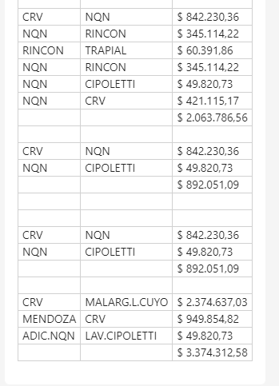
 |  |  |  |  |  |  |  |  |  |  |  | Costo |  | 291,103
 |  |  |  |  |  |  |  |  |  |  |  | Venta feb-23 |  | 536,881
 | IC5400 | 3.13 |  |  |  |  |  |  |  |  |  | Venta ene-24 |  | 488,279
 | BXC3234 | 7.01 |  |  |  |  |  |  |  |  |  | Variación % |  | -9%
 | DPA7367S | 7.16 |  |  |  |  |  |  |  |  |  | CP |  | 218,922
 | IC108 | 4.95 |  |  |  |  |  |  |  |  |  | CP |  | 45%
 | ESB1090 | 4.12
 | ABC15 | 3.67
 | BHI30 | 2.84
 | BX989 | 6.55
 | BX936 | 8.68
 | CY802 | 3.62
 | BSH507 | 3.52
 | RFB671 | 3.6
 | FBS1401 | 7.12
 | FBS2000 | 2.45

